Накладная-№3
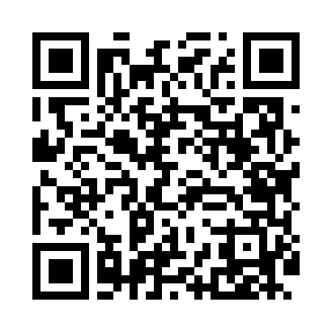
Номер товарно-транспортной накладной: |  |  | Торговый представитель: Amriyev Muhammad
Поставщик: Toshkent falcon fly 2 |  |  | Телефон торгового представителя: +998972880505
Дата отгрузки: 19.12.2025 |  |  | Контрагент: """" Klient
Дата консигнации: |  |  | Адрес:
Доставщик: |  |  | Телефон:
Телефон доставщика:
Время заказа: 19.12.2025 16:07:33
№ | Штрих-код | Название товаров (работ,услуг) | Количество | Количество в кейсе | Цена | Сумма
 |  |  | 66 |  |  | 371.2
1 | 6988011013933 | Деревянная разделочная доска 35*25 DB-13-93 | 6 | 6 шт. | 3.60 | 21.60
2 | 6988011013940 | Деревянная разделочная доска 40*30 DB-13-94 | 10 | 10 шт. | 4.20 | 42
3 | 6988011013926 | Деревянная разделочная доска 30*20 DB-13-92 | 10 | 10 шт. | 2.90 | 29
4 | 6988011013810 | Бамбукли ликоб 45x15x1.5 см DB-13-81 | 6 | 6 шт. | 2.50 | 15
5 | 6988011013827 | Бамбукли ликоб 55x15x1.5 см DB-13-82 | 6 | 6 шт. | 3 | 18
6 | None | Деревянная Тарелка 50 DB-130-30 | 6 | 6 шт. | 26 | 156
7 | 6823541213241 | Ёғоч пиёла 9.5*6.5 10 см DB-13-54 | 6 | 6 шт. | 1.40 | 8.40
8 | 6823541213265 | Деревянная косушкаа DB-13-56 | 6 | 6 шт. | 3.20 | 19.20
9 | 6901234141108 | Чайник заварочный Edenberg Японский EB-3361-3 DB-141-10 | 10 | 10 шт. | 6.20 | 62
Итого: 371.2$|->UZS: 4,640,000.00

